Summary table
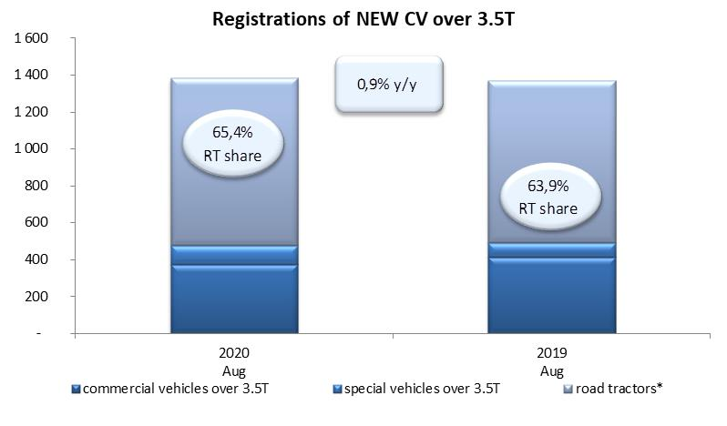
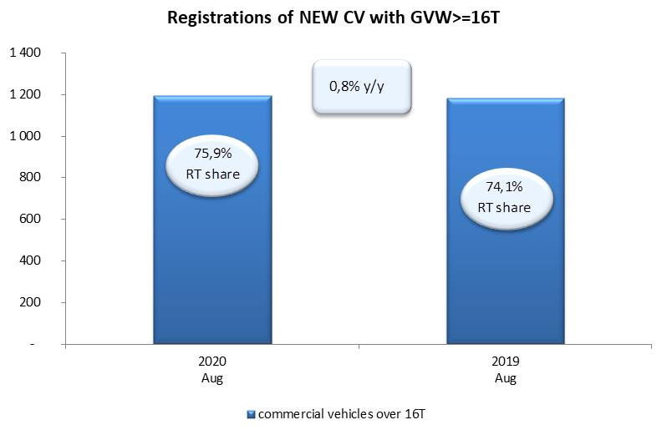
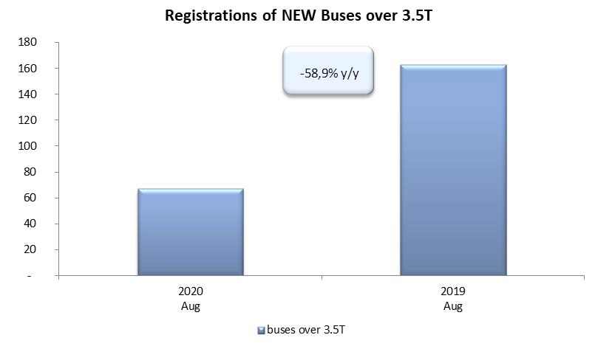
PZPM based on CEP (Ministry of Digital Affairs) |  |  |  |  |  | 04/09/2020
 |  |  |  |  |  | units
FIRST REGISTRATIONS OF NEW COMMERCIAL VEHICLES OVER 3.5T
 | 2020 Aug | 2019 Aug | % change y/y | 2020 Jan - Aug | 2019 Jan - Aug | % change y/y
CV - TOTAL | 1,382 | 1,369 | 0.9% | 11,183 | 19,811 | -43.6%
commercial vehicles over 3.5T | 374 | 415 | -9.9% | 2,960 | 4,718 | -37.3%
special vehicles over 3.5T | 104 | 79 | 31.6% | 560 | 478 | 17.2%
road tractors* | 904 | 875 | 3.3% | 7,663 | 14,615 | -47.6%
BUSES - TOTAL | 67 | 163 | -58.9% | 918 | 1,807 | -49.2%
COMMERCIAL VEHICLES - TOTAL | 1,449 | 1,532 | -5.4% | 12,101 | 21,618 | -44.0%
*/ The data does not cover new registrations of domestic producers their own brands

